Подготовка данных
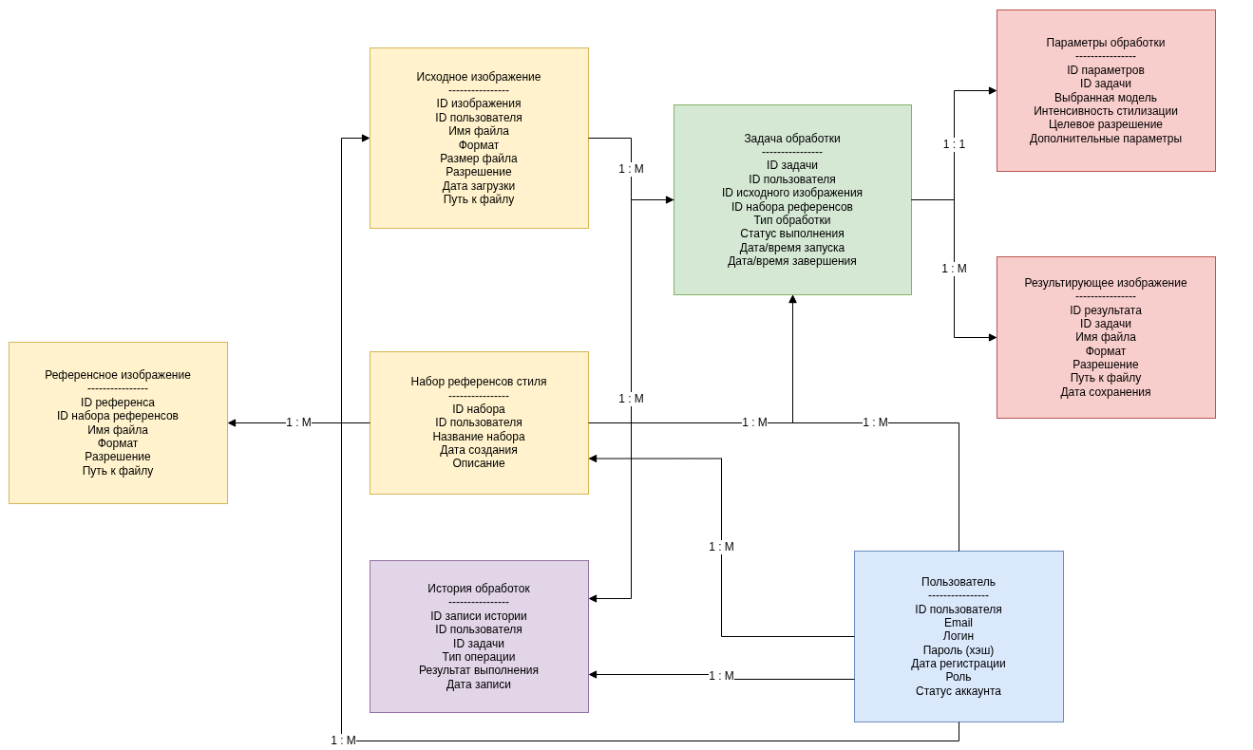
ER-диаграмма данных или логическая структура данных

